考试安排模板
考试安排模板

课程代码 | 课程名称 | 课程描述 | 考试描述 | 学分 | 课程性质 | 考试时间 | 考试地点 | 是否打印考证 | 准备情况 | 准备时间（预估） | 准备时间（实际） | 分数评估 | 反馈与总结
03708 | 中国近现代史纲要 |  |  | 2 | 必考
03709 | 马克思主义基本原理概论 |  |  | 4 | 必考
00015 | 英语(二) |  |  | 14 | 必考
04735 | 数据库系统原理 |  | 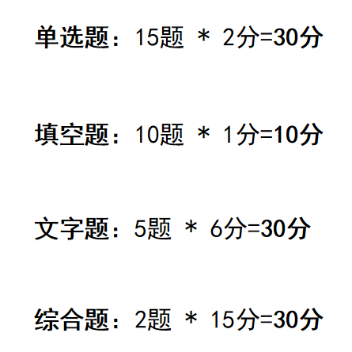 | 4 | 必考
04736 | 数据库系统原理实践 |  |  | 2 | 必考
02142 | 数据结构导论 | 老师QQ：24366221862 | 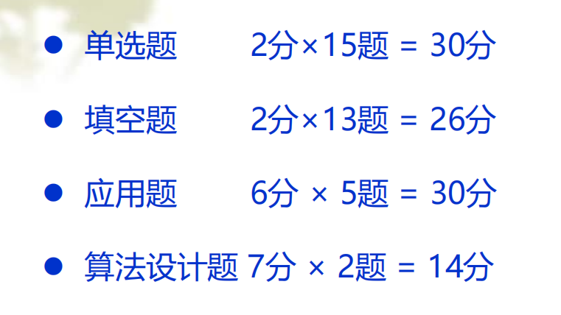 | 5 | 必考
03173 | 软件开发工具（实） |  |  | 6 | 必考
04757 | 信息系统开发与管理 |  |  | 5 | 必考
02378 | 信息资源管理 |  |  | 4 | 必考
21048 | 毕业设计 |  |  | 0 | 必考
00910 | 网络经济与企业管理 |  |  | 6 | 选考
04737 | C++程序设计 |  | 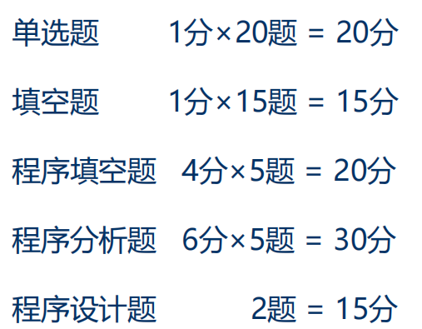 | 4 | 选考
04738 | C++程序设计实践 |  |  | 2 | 选考
02375 | 运筹学基础 |  |  | 4 | 选考
02323 | 操作系统概论 |  |  | 4 | 选考
04741 | 计算机网络原理 |  |  | 4 | 选考
02628 | 管理经济学 |  |  | 5 | 选考

官方学习指南
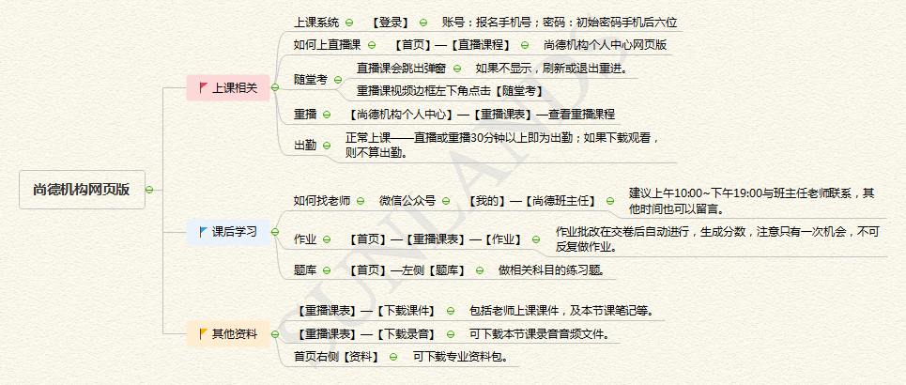

尚德机构网页版

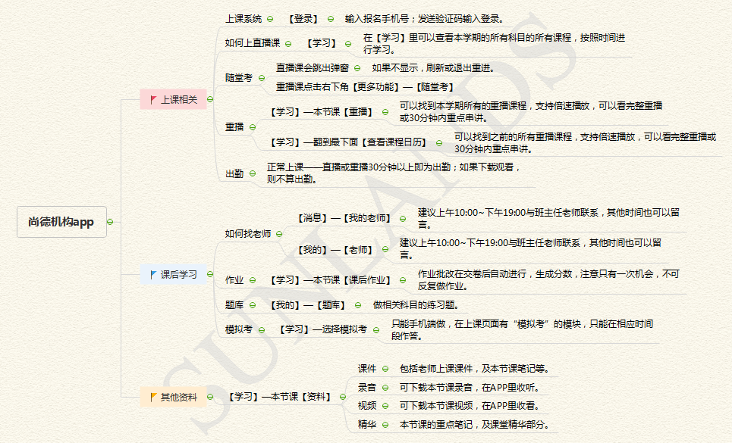

尚德机构APP

国庆学习时间周甘特图
周计划任务管理表
 |  |  |  |  |  |  |  |  |  |  | 开始时间： | 2022-10-01

2022-10-01 |  | 2022-10-02 |  | 2022-10-03 |  | 2022-10-04 |  | 2022-10-05 |  | 2022-10-06 |  | 2022-10-07

2022-10-01 |  | 2022-10-02 |  | 2022-10-03 |  | 2022-10-04 |  | 2022-10-05 |  | 2022-10-06 |  | 2022-10-07

Rate | 88% | Rate | 0% | Rate | 0% | Rate | 0% | Rate | 0% | Rate | 0% | Rate | 0%

状态 | 计划事项 | 状态 | 计划事项 | 状态 | 计划事项 | 状态 | 计划事项 | 状态 | 计划事项 | 状态 | 计划事项 | 状态 | 计划事项
☑ | 数据结构导论1 | □ | 数据结构导论3 | □ | 数据结构导论5 | □ | 数据结构导论7 | □ | 数据结构导论9 | □ | 数据结构导论-串2 | □ | 数据结构导论-串3
☑ | 数据结构导论2 | □ | 数据结构导论4 | □ | 数据结构导论6 | □ | 数据结构导论8 | □ | 数据结构导论-串1 | □ | C++程序设计-串1 | □ | C++程序设计-急救1
☑ | C++程序设计 1 | □ | C++程序设计4 | □ | C++程序设计 7 | □ | C++程序设计10 | □ | C++程序设计13 | □ | C++程序设计-串2 | □ | C++程序设计-急救2
☑ | C++程序设计 2 | □ | C++程序设计 5 | □ | C++程序设计 8 | □ | C++程序设计11 | □ | C++程序设计14 | □ | C++程序设计-串3 | □ | C++程序设计-急救3
□ | C++程序设计 3 | □ | C++程序设计 6 | □ | C++程序设计 9 | □ | C++程序设计12 | □ | C++程序设计15 | □ | 数据库原理-串1 | □ | 数据库原理-串3
☑ | 数据库原理 1 | □ | 数据库原理 4 | □ | 数据库原理 7 | □ | 数据库原理 10 | □ | 数据库原理 13 | □ | 数据库原理-串2 | □
☑ | 数据库原理 2 | □ | 数据库原理 5 | □ | 数据库原理 8 | □ | 数据库原理 11 | □ | 数据库原理 14 | □ |  | □
☑ | 数据库原理 3 | □ | 数据库原理 6 | □ | 数据库原理 9 | □ | 数据库原理 12 | □ | 数据库原理 15 | □ |  | □
□ |  | □ |  | □ |  | □ |  | □ |  | □ |  | □
□ |  | □ |  | □ |  | □ |  | □ |  | □ |  | □
□ |  | □ |  | □ |  | □ |  | □ |  | □ |  | □
□ |  | □ |  | □ |  | □ |  | □ |  | □ |  | □
□ |  | □ |  | □ |  | □ |  | □ |  | □ |  | □
□ |  | □ |  | □ |  | □ |  | □ |  | □ |  | □
□ |  | □ |  | □ |  | □ |  | □ |  | □ |  | □
□ |  | □ |  | □ |  | □ |  | □ |  | □ |  | □
□ |  | □ |  | □ |  | □ |  | □ |  | □ |  | □

